最终
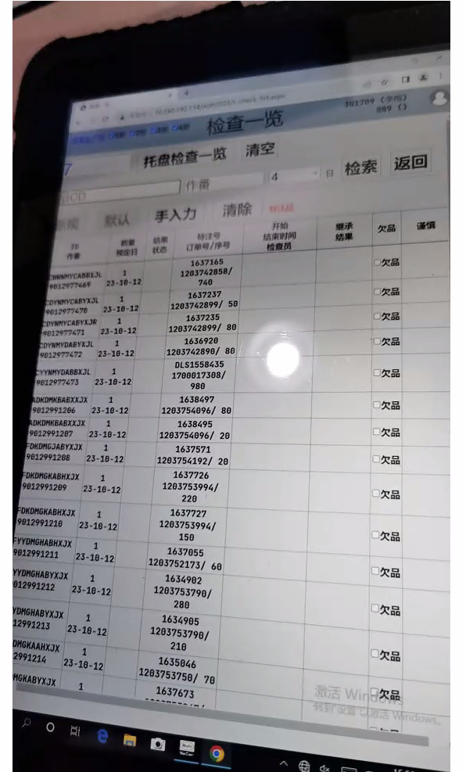
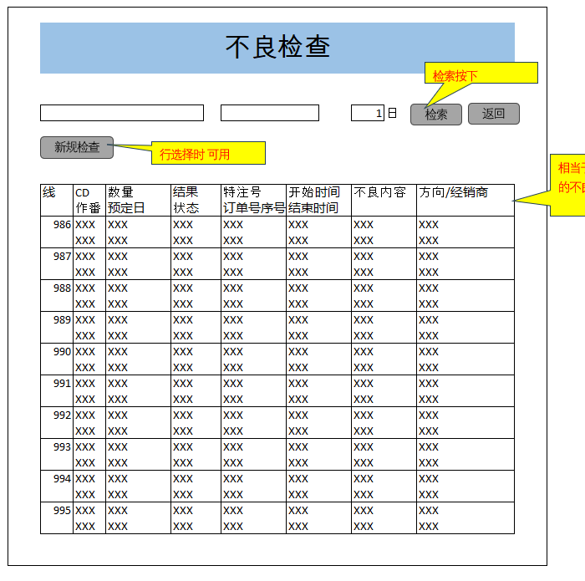
１
 | 去掉欠品和 谨慎列
 | 加一个不良列
 | 加个不良按钮，显示不良一览 |  |  | 把全部不良显示出来
２
 | 不良替代品
 |  | code 数量 特注号/订单号序号 经销商 | 单独ＭＳ 和这个一样的，显示不良替代品
 |  | 一列就行

不良画面
初始画面

 | 不良检查

检索
返回
 | 商品CD |  |  |  | 作番 |  | 4 | 日

扫码OK（良品）

 |  |  |  |  |  |  |  |  |  | 扫码后，如果是良品，那么只表示商品的基本信息
 | 良

检索
返回
 | XXX |  |  |  | XXX |  | 4 | 日

良品时，如果不显示下边一览，那么扫码更快
 | 线 | CD | 数量 | 结果 | 特注号 | 开始时间 | 方向/经销商
 |  | 作番 | 预定日 | 状态 | 订单号序号 | 结束时间
 | 986 | XXX | XXX | XXX | XXX | XXX | XXX
 |  | XXX | XXX | XXX | XXX | XXX | XXX

扫码NG（不良）（一个作番表示时）

 | 不良 |  |  |  |  |  |  |  |  | 扫码后，如果是不良品，那么表示商品的基本信息+不良内容

检索
返回
 | XXX |  |  |  | XXX |  | 4 | 日

新规检查
行选择时 可用

 | 线 | CD | 数量 | 结果 | 特注号 | 开始时间 | 方向/经销商
 |  | 作番 | 预定日 | 状态 | 订单号序号 | 结束时间
 | 986 | XXX | XXX | XXX | XXX | XXX | XXX
 |  | XXX | XXX | XXX | XXX | XXX | XXX

 | 以下详细不良项目

 | 工程 |  | 项目 |  | 结果 | 内容

 | XXX |  | XXX |  | XXX | XXX

只当作报表时(多个作番表示时)

 | 不良检查

检索按下

检索
返回
 |  |  |  |  |  |  | 1 | 日

新规检查
行选择时 可用
相当于当前生产线1日内的不良报表

 | 线 | CD | 数量 | 结果 | 特注号 | 开始时间 | 不良内容 |  | 方向/经销商
 |  | 作番 | 预定日 | 状态 | 订单号序号 | 结束时间
 | 986 | XXX | XXX | XXX | XXX | XXX | XXX |  | XXX
 |  | XXX | XXX | XXX | XXX | XXX | XXX |  | XXX
 | 987 | XXX | XXX | XXX | XXX | XXX | XXX |  | XXX
 |  | XXX | XXX | XXX | XXX | XXX | XXX |  | XXX
 | 988 | XXX | XXX | XXX | XXX | XXX | XXX |  | XXX
 |  | XXX | XXX | XXX | XXX | XXX | XXX |  | XXX
 | 989 | XXX | XXX | XXX | XXX | XXX | XXX |  | XXX
 |  | XXX | XXX | XXX | XXX | XXX | XXX |  | XXX
 | 990 | XXX | XXX | XXX | XXX | XXX | XXX |  | XXX
 |  | XXX | XXX | XXX | XXX | XXX | XXX |  | XXX
 | 991 | XXX | XXX | XXX | XXX | XXX | XXX |  | XXX
 |  | XXX | XXX | XXX | XXX | XXX | XXX |  | XXX
 | 992 | XXX | XXX | XXX | XXX | XXX | XXX |  | XXX
 |  | XXX | XXX | XXX | XXX | XXX | XXX |  | XXX
 | 993 | XXX | XXX | XXX | XXX | XXX | XXX |  | XXX
 |  | XXX | XXX | XXX | XXX | XXX | XXX |  | XXX
 | 994 | XXX | XXX | XXX | XXX | XXX | XXX |  | XXX
 |  | XXX | XXX | XXX | XXX | XXX | XXX |  | XXX
 | 995 | XXX | XXX | XXX | XXX | XXX | XXX |  | XXX
 |  | XXX | XXX | XXX | XXX | XXX | XXX |  | XXX

